ALI
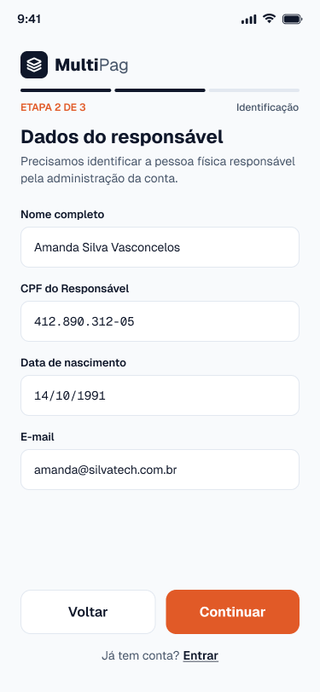
Nome | Itens de Dados Referenciais | Registros Lógicos | Complexidade | Tamanho (FP) | Imagem da Tela
Cadastro de Business (Tela Cadastro do Business) | Nome da empresa ou responsável; E-mail; CPF; Data de nascimento; Senha (hash); Saldo disponível; Data de criação; | Business | Simples | 7 | (Imagem 1)
Extrato / Movimentação (Tela Extrato) | Tipo da movimentação; Valor; Descrição; Data; | Movimentação | Simples | 7 | (Imagem 2) | Imagem 1

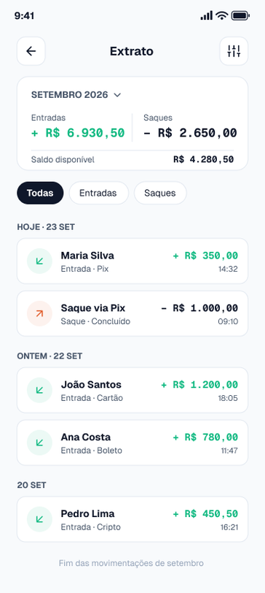
 |  |  |  |  |  | Imagem 2

AIE
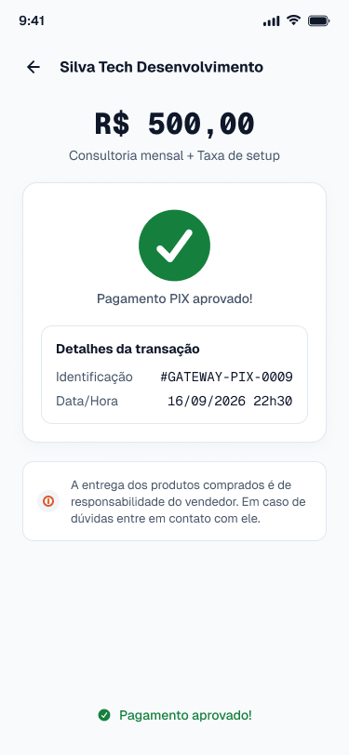
Nome | Itens de Dados Referenciais | Registros Lógicos | Complexidade | Tamanho (FP) | Imagem da Tela
Confirmação de Transação Pix (Tela Retorno do Pagamento Pix) | Identificador da transação externa; Status da confirmação; Data e hora da confirmação; | Confirmação de pagamento Pix | Simples | 5 | (Imagem 1)
Consulta de CPF (Tela Cadastro do Business) | CPF; Situação cadastral; | Cadastro de CPF | Simples | 5 | (Imagem 2) | Imagem 1

 |  |  |  |  |  | Imagem 2

EE
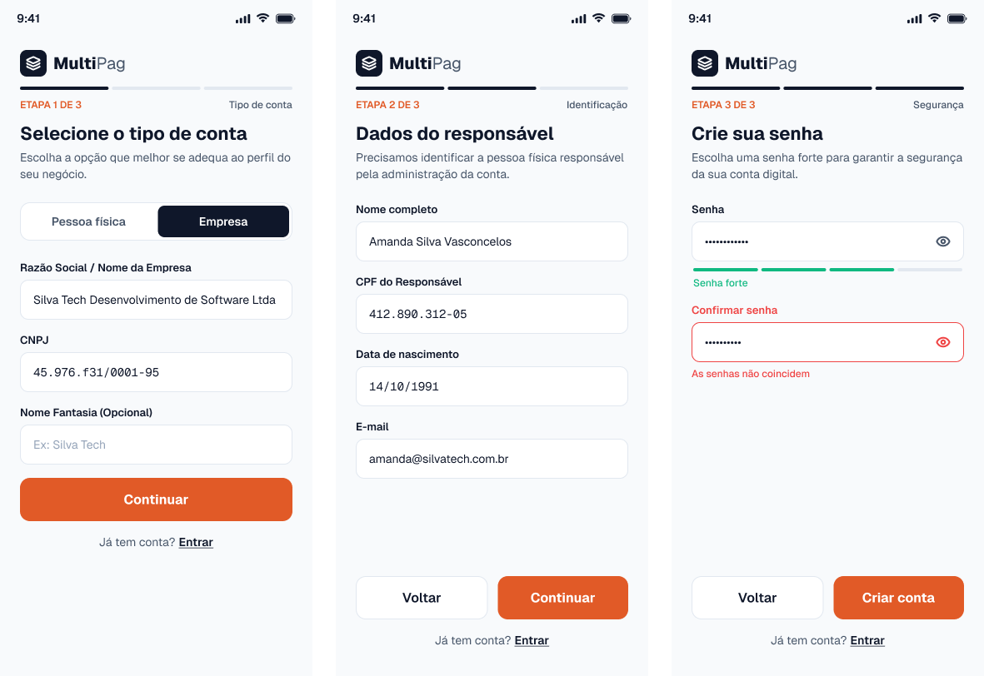
Nome | Quantidade de arquivos referenciados | Quantidade de itens de dados referenciados | Complexidade | Tamanho (FP) | Imagem da Tela
Incluir business (Tela Cadastro do Business) | ALI Business; AIE Consulta de CPF; | 6 (campos de entrada: nome da empresa ou responsável, e-mail, CPF, data de nascimento, senha, aceite dos termos de uso); 1 (mensagem de retorno ao usuário); | Moderado | 4 | (Imagem 1)
Alterar dados do business (Tela Editar Dados) | ALI Business; | 4 (campos de entrada: nome da empresa, e-mail, senha atual, nova senha); 1 (mensagem de retorno ao usuário); | Simples | 3 | (Imagem 2) | Imagem 1
Excluir conta do business (Tela Excluir Conta) | ALI Business; ALI Cobrança; ALI Saque; | 2 (campos de entrada: senha de confirmação, confirmação da exclusão); 1 (mensagem de retorno ao usuário); | Moderado | 4 | (Imagem 3)
Confirmar pagamento recebido do gateway (Tela Pagamento Pix) | ALI Pagamento; ALI Cobrança; ALI Business; ALI Movimentação; AIE Confirmação de pagamento Pix; AIE Confirmação de pagamento com cartão; AIE Confirmação de boleto; AIE Cotação e confirmação de cripto; | 3 (dados recebidos do gateway: identificador do pagamento, identificador da transação externa, status); 1 (mensagem de retorno); | Moderado | 4 | (Imagem 4)
Contribuição Para EE
Fiquei responsável pelas Entradas Externas de Incluir business, Alterar dados do business, Excluir conta do business e Confirmar pagamento recebido do gateway. Identifiquei os ALIs e AIEs que cada transação usa, contei os itens de dados e defini a complexidade e o tamanho de cada uma.

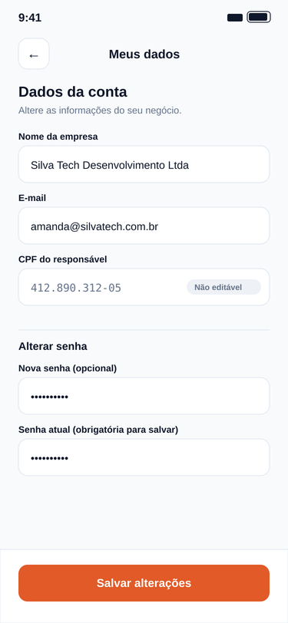
 |  |  |  |  |  | Imagem 2

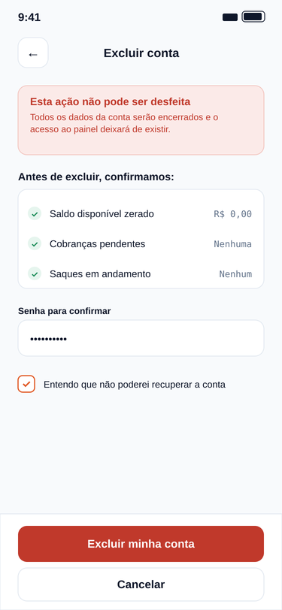
 |  |  |  |  |  | Imagem 3

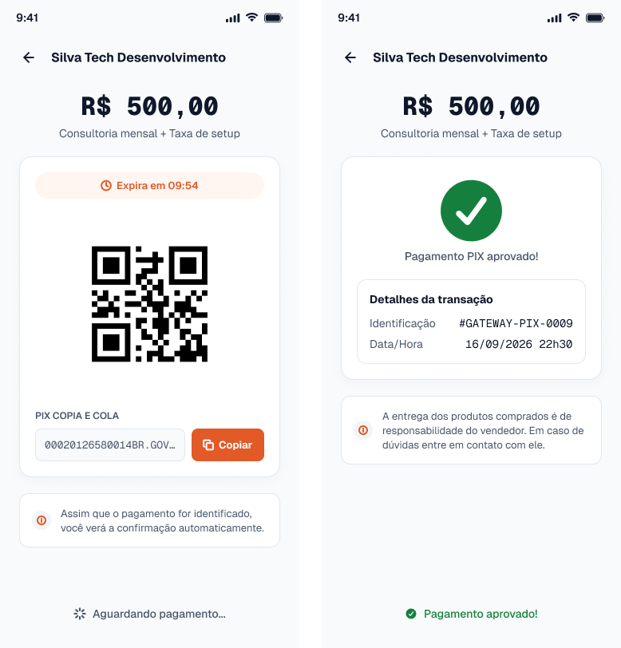
 |  |  |  |  |  | Imagem 4

SE
Nome | Quantidade de arquivos referenciados | Quantidade de itens de dados referenciados | Complexidade | Tamanho (FP) | Explicação | Imagem da Tela
Exibir painel do business com resumo (Tela Painel do Business) | ALI Business; ALI Cobrança; ALI Movimentação; | 2 (dados do business: nome e saldo disponível); 4 (indicadores calculados: total recebido no mês, total sacado no mês, cobranças pendentes, cobranças pagas); 3 (últimas movimentações: tipo, valor, data e hora); | Moderado | 5 | O total recebido e sacado no mês e a quantidade de cobranças pendentes e pagas não estão gravados em nenhum campo. O sistema os calcula somando as movimentações do período e contando as cobranças por status, então o resultado exibido é dado derivado. | (Imagem 1)
Gerar extrato com totais do período (Tela Extrato) | ALI Business; ALI Movimentação; ALI Pagamento; ALI Saque; | 4 (filtros e paginação: data inicial, data final, tipo, página); 5 (colunas da listagem: data, tipo, valor, método utilizado, status do saque); 4 (totais calculados: total de entradas, total de saídas, saldo do período, saldo atual); | Complexo | 7 | Os totais de entradas e de saídas e o saldo do período não existem nas tabelas. São obtidos somando as movimentações dentro do intervalo escolhido, por isso são dados derivados. | (Imagem 2)
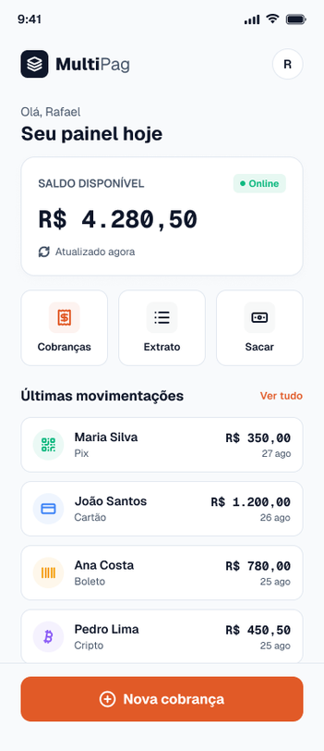
 |  |  |  |  |  |  | Imagem 1

 |  |  |  |  |  |  | Imagem 2

CE
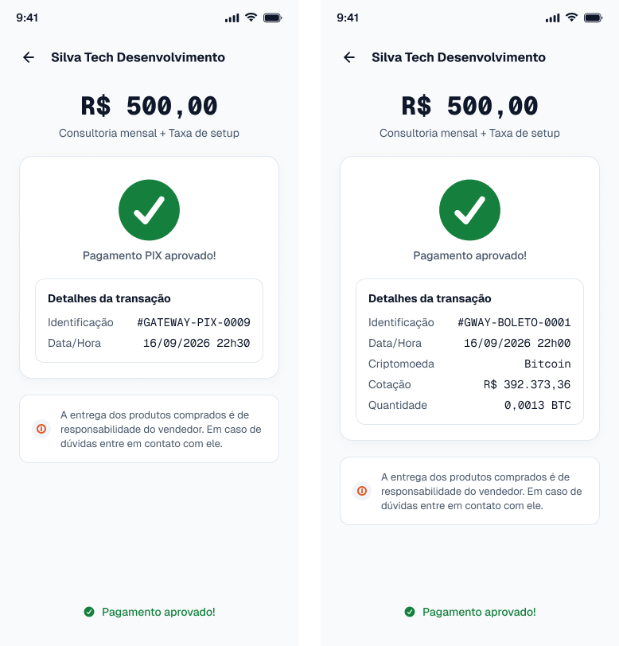
Nome | Entrada Quantidade Arquivos Referenciados | Entrada Quantidade de itens de dados referenciados | Complexidade Entrada | Tamanho Entrada (FP) | Saída Quantidade Arquivos Referenciados | Saída Quantidade de itens de dados referenciados | Complexidade Saída | Tamanho Saída (FP) | Tamanho Final (FP) | Imagem
Consultar resultado do pagamento (Tela Retorno do Pagamento) | ALI Pagamento; | Identificador do pagamento; | Simples | 3 | ALI Pagamento; ALI Cobrança; ALI Business; | Status do pagamento; Identificação da transação; Data e hora; Valor pago; Método utilizado; Nome do business; Descrição da cobrança; | Moderado | 4 | 4 | (Imagem 1) | Imagem 1
Listar cobranças emitidas pelo business (Tela Cobranças Emitidas) | ALI Cobrança; | Filtro de status; Página; | Simples | 3 | ALI Cobrança; | Número da cobrança; Descrição; CPF do cliente (mascarado); Valor; Status; Data de criação; Link de pagamento; | Simples | 3 | 3 | (Imagem 2)

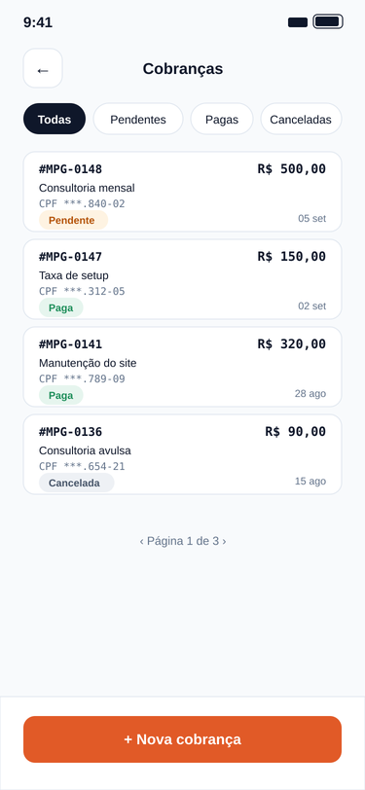
 |  |  |  |  |  |  |  |  |  |  | Imagem 2

